Ameldeliste
Schritt 1: ANMELDELISTE BIS SPÄTESTENS 31. MÄRZ ÜBERMITTELN:
1) Bitte befüllen Sie die grünen Eingabefelder. Die blauen Felder sind erst später im 2. Schritt zu befüllen.
2) Überprüfen Sie die eingegebenen Daten. (z.B. Vor- und Nachname dürfen nicht verdreht sein)
3) Falls rote Fehlermeldungen zu sehen sind, beachten Sie diese bitte und korrigieren Sie die Eingaben entsprechend.
4) Prüfen sie den Qualitäts-Check rechts unten - Falls Sie die grüne Qualitätsbestätitung sehen, dann ist die Datei versandbereit.
5) Versenden Sie Datei bitte bis spätestens 31. März 24:00 Uhr an anmeldung@laufengegenkrebs-schulchallenge.at
ktn | LAUFEN GEGEN KREBS - SCHULCHALLENGE
kiga |  |  | KINDERGARTEN - Anmeldeliste
 |  |  | Beispiel: | 0
 | Kennzahl des Kindergartes: |  | 313331 | 0
Schritt 2: NENNGELD ÜBERWEISEN - LAUFEN - ERGEBNIS ÜBERMITTELN:
1) Sammeln Sie das Nenngeld (3,- EUR) der Teilnehmer:innen ein und überweisen Sie es bis spätestens 5. April an:
LAUFEN GEGEN KREBS
IBAN AT77 5300 0044 5500 0586
WICHTIG! Zahlungsreferenz gemäß Bestätigungsmail angeben! (offizielle Kennzahl)
z.B.: für Kindergarten mit Kennzahl 313331: "313331"
Die Teilnehmer:innendaten scheinen erst nach Zahlungseingang in der Teilnehmer:innenliste auf und auch der Link zu den Startnummern wird erst nach Zahlungseingang zugeschickt.
2) Führen Sie den Lauf zwischen 8. und 19. April 12:00 Uhr durch (Distanz 100 Meter) und stoppen Sie die Zeiten.
3) Tragen Sie die Zeiten in den Spalten H und I ein (blaue Felder). Bei Ausfall einer Teilnehmer:in lassen Sie diese Felder einfach leer.
4) Versenden Sie Datei bitte an ergebnis@laufengegenkrebs-schulchallenge.at bis spätestens 19. April 14:00 Uhr.
 | Name des Kindergartens: |  |  | 0
 | Anzahl der Kinder im Kindergarten: |  | 326 | 0
 | Vorname Kontaktperson: |  | Elke | 0
 | Nachname Kontaktperson: |  | Musterfrau | 0
 | Emailadresse Kontaktperson: |  | elke.muster@gmx.at | 0
 | Telefonnummer Kontaktperson: |  | 0676 / 123 45 67 | 0
 |  |  |  | 1
 | Anzahl gemeldeter Kinder: | 0
 | zu überweisendes Nenngeld: | 0.00 €
 | darin enthalten Spenden in Höhe von: | 0.00 €

 |  |  |  |  |  |  | erst nach dem Lauf im 2. Schritt zu befüllen!
# | Vorname | Nachname | Geschlecht (W oder M) | Geburstjahr (2017 bis 2023) | OPTIONAL: Kindergartengruppe | OPTIONAL: freier Text, der auf Startnummer gedruckt wird | Minuten | Sekunden | OPTIONAL: individueller Text für die Urkunde | Zeit (autom. ermittelt) |  | Qualitäts-Check ANMELDUNG (Schritt 1): relevant für 1. Lieferung bis 31. März
1 |  |  |  |  |  |  |  |  |  | 0:00:00 | 1 |  | 0
2 |  |  |  |  |  |  |  |  |  | 0:00:00 | 1 | Bitte befüllen sie die grünen Felder!
3 |  |  |  |  |  |  |  |  |  | 0:00:00 | 1 | Die Liste ist noch nicht versandbereit!
4 |  |  |  |  |  |  |  |  |  | 0:00:00 | 1
5 |  |  |  |  |  |  |  |  |  | 0:00:00 | 1 | Qualitäts-Check ERGEBNIS (Schritt 2): relevant für 2. Lieferung bis 19. April
6 |  |  |  |  |  |  |  |  |  | 0:00:00 | 1
7 |  |  |  |  |  |  |  |  |  | 0:00:00 | 1
8 |  |  |  |  |  |  |  |  |  | 0:00:00 | 1 | Bitte befüllen sie die blauen Felder!
9 |  |  |  |  |  |  |  |  |  | 0:00:00 | 1 | Die Liste ist noch nicht versandbereit!
10 |  |  |  |  |  |  |  |  |  | 0:00:00 | 1
11 |  |  |  |  |  |  |  |  |  | 0:00:00 | 1
12 |  |  |  |  |  |  |  |  |  | 0:00:00 | 1
13 |  |  |  |  |  |  |  |  |  | 0:00:00 | 1
14 |  |  |  |  |  |  |  |  |  | 0:00:00 | 1
15 |  |  |  |  |  |  |  |  |  | 0:00:00 | 1
16 |  |  |  |  |  |  |  |  |  | 0:00:00 | 1
17 |  |  |  |  |  |  |  |  |  | 0:00:00 | 1
18 |  |  |  |  |  |  |  |  |  | 0:00:00 | 1
19 |  |  |  |  |  |  |  |  |  | 0:00:00 | 1
20 |  |  |  |  |  |  |  |  |  | 0:00:00 | 1
21 |  |  |  |  |  |  |  |  |  | 0:00:00 | 1
22 |  |  |  |  |  |  |  |  |  | 0:00:00 | 1
23 |  |  |  |  |  |  |  |  |  | 0:00:00 | 1
24 |  |  |  |  |  |  |  |  |  | 0:00:00 | 1
25 |  |  |  |  |  |  |  |  |  | 0:00:00 | 1
26 |  |  |  |  |  |  |  |  |  | 0:00:00 | 1
27 |  |  |  |  |  |  |  |  |  | 0:00:00 | 1
28 |  |  |  |  |  |  |  |  |  | 0:00:00 | 1
29 |  |  |  |  |  |  |  |  |  | 0:00:00 | 1
30 |  |  |  |  |  |  |  |  |  | 0:00:00 | 1
31 |  |  |  |  |  |  |  |  |  | 0:00:00 | 1
32 |  |  |  |  |  |  |  |  |  | 0:00:00 | 1
33 |  |  |  |  |  |  |  |  |  | 0:00:00 | 1
34 |  |  |  |  |  |  |  |  |  | 0:00:00 | 1
35 |  |  |  |  |  |  |  |  |  | 0:00:00 | 1
36 |  |  |  |  |  |  |  |  |  | 0:00:00 | 1
37 |  |  |  |  |  |  |  |  |  | 0:00:00 | 1
38 |  |  |  |  |  |  |  |  |  | 0:00:00 | 1
39 |  |  |  |  |  |  |  |  |  | 0:00:00 | 1
40 |  |  |  |  |  |  |  |  |  | 0:00:00 | 1
41 |  |  |  |  |  |  |  |  |  | 0:00:00 | 1
42 |  |  |  |  |  |  |  |  |  | 0:00:00 | 1
43 |  |  |  |  |  |  |  |  |  | 0:00:00 | 1
44 |  |  |  |  |  |  |  |  |  | 0:00:00 | 1
45 |  |  |  |  |  |  |  |  |  | 0:00:00 | 1
46 |  |  |  |  |  |  |  |  |  | 0:00:00 | 1
47 |  |  |  |  |  |  |  |  |  | 0:00:00 | 1
48 |  |  |  |  |  |  |  |  |  | 0:00:00 | 1
49 |  |  |  |  |  |  |  |  |  | 0:00:00 | 1
50 |  |  |  |  |  |  |  |  |  | 0:00:00 | 1
51 |  |  |  |  |  |  |  |  |  | 0:00:00 | 1
52 |  |  |  |  |  |  |  |  |  | 0:00:00 | 1
53 |  |  |  |  |  |  |  |  |  | 0:00:00 | 1
54 |  |  |  |  |  |  |  |  |  | 0:00:00 | 1
55 |  |  |  |  |  |  |  |  |  | 0:00:00 | 1
56 |  |  |  |  |  |  |  |  |  | 0:00:00 | 1
57 |  |  |  |  |  |  |  |  |  | 0:00:00 | 1
58 |  |  |  |  |  |  |  |  |  | 0:00:00 | 1
59 |  |  |  |  |  |  |  |  |  | 0:00:00 | 1
60 |  |  |  |  |  |  |  |  |  | 0:00:00 | 1
61 |  |  |  |  |  |  |  |  |  | 0:00:00 | 1
62 |  |  |  |  |  |  |  |  |  | 0:00:00 | 1
63 |  |  |  |  |  |  |  |  |  | 0:00:00 | 1
64 |  |  |  |  |  |  |  |  |  | 0:00:00 | 1
65 |  |  |  |  |  |  |  |  |  | 0:00:00 | 1
66 |  |  |  |  |  |  |  |  |  | 0:00:00 | 1
67 |  |  |  |  |  |  |  |  |  | 0:00:00 | 1
68 |  |  |  |  |  |  |  |  |  | 0:00:00 | 1
69 |  |  |  |  |  |  |  |  |  | 0:00:00 | 1
70 |  |  |  |  |  |  |  |  |  | 0:00:00 | 1
71 |  |  |  |  |  |  |  |  |  | 0:00:00 | 1
72 |  |  |  |  |  |  |  |  |  | 0:00:00 | 1
73 |  |  |  |  |  |  |  |  |  | 0:00:00 | 1
74 |  |  |  |  |  |  |  |  |  | 0:00:00 | 1
75 |  |  |  |  |  |  |  |  |  | 0:00:00 | 1
76 |  |  |  |  |  |  |  |  |  | 0:00:00 | 1
77 |  |  |  |  |  |  |  |  |  | 0:00:00 | 1
78 |  |  |  |  |  |  |  |  |  | 0:00:00 | 1
79 |  |  |  |  |  |  |  |  |  | 0:00:00 | 1
80 |  |  |  |  |  |  |  |  |  | 0:00:00 | 1
81 |  |  |  |  |  |  |  |  |  | 0:00:00 | 1
82 |  |  |  |  |  |  |  |  |  | 0:00:00 | 1
83 |  |  |  |  |  |  |  |  |  | 0:00:00 | 1
84 |  |  |  |  |  |  |  |  |  | 0:00:00 | 1
85 |  |  |  |  |  |  |  |  |  | 0:00:00 | 1
86 |  |  |  |  |  |  |  |  |  | 0:00:00 | 1
87 |  |  |  |  |  |  |  |  |  | 0:00:00 | 1
88 |  |  |  |  |  |  |  |  |  | 0:00:00 | 1
89 |  |  |  |  |  |  |  |  |  | 0:00:00 | 1
90 |  |  |  |  |  |  |  |  |  | 0:00:00 | 1
91 |  |  |  |  |  |  |  |  |  | 0:00:00 | 1
92 |  |  |  |  |  |  |  |  |  | 0:00:00 | 1
93 |  |  |  |  |  |  |  |  |  | 0:00:00 | 1
94 |  |  |  |  |  |  |  |  |  | 0:00:00 | 1
95 |  |  |  |  |  |  |  |  |  | 0:00:00 | 1
96 |  |  |  |  |  |  |  |  |  | 0:00:00 | 1
97 |  |  |  |  |  |  |  |  |  | 0:00:00 | 1
98 |  |  |  |  |  |  |  |  |  | 0:00:00 | 1
99 |  |  |  |  |  |  |  |  |  | 0:00:00 | 1
100 |  |  |  |  |  |  |  |  |  | 0:00:00 | 1
101 |  |  |  |  |  |  |  |  |  | 0:00:00 | 1
102 |  |  |  |  |  |  |  |  |  | 0:00:00 | 1
103 |  |  |  |  |  |  |  |  |  | 0:00:00 | 1
104 |  |  |  |  |  |  |  |  |  | 0:00:00 | 1
105 |  |  |  |  |  |  |  |  |  | 0:00:00 | 1
106 |  |  |  |  |  |  |  |  |  | 0:00:00 | 1
107 |  |  |  |  |  |  |  |  |  | 0:00:00 | 1
108 |  |  |  |  |  |  |  |  |  | 0:00:00 | 1
109 |  |  |  |  |  |  |  |  |  | 0:00:00 | 1
110 |  |  |  |  |  |  |  |  |  | 0:00:00 | 1
111 |  |  |  |  |  |  |  |  |  | 0:00:00 | 1
112 |  |  |  |  |  |  |  |  |  | 0:00:00 | 1
113 |  |  |  |  |  |  |  |  |  | 0:00:00 | 1
114 |  |  |  |  |  |  |  |  |  | 0:00:00 | 1
115 |  |  |  |  |  |  |  |  |  | 0:00:00 | 1
116 |  |  |  |  |  |  |  |  |  | 0:00:00 | 1
117 |  |  |  |  |  |  |  |  |  | 0:00:00 | 1
118 |  |  |  |  |  |  |  |  |  | 0:00:00 | 1
119 |  |  |  |  |  |  |  |  |  | 0:00:00 | 1
120 |  |  |  |  |  |  |  |  |  | 0:00:00 | 1
121 |  |  |  |  |  |  |  |  |  | 0:00:00 | 1
122 |  |  |  |  |  |  |  |  |  | 0:00:00 | 1
123 |  |  |  |  |  |  |  |  |  | 0:00:00 | 1
124 |  |  |  |  |  |  |  |  |  | 0:00:00 | 1
125 |  |  |  |  |  |  |  |  |  | 0:00:00 | 1
126 |  |  |  |  |  |  |  |  |  | 0:00:00 | 1
127 |  |  |  |  |  |  |  |  |  | 0:00:00 | 1
128 |  |  |  |  |  |  |  |  |  | 0:00:00 | 1
129 |  |  |  |  |  |  |  |  |  | 0:00:00 | 1
130 |  |  |  |  |  |  |  |  |  | 0:00:00 | 1
131 |  |  |  |  |  |  |  |  |  | 0:00:00 | 1
132 |  |  |  |  |  |  |  |  |  | 0:00:00 | 1
133 |  |  |  |  |  |  |  |  |  | 0:00:00 | 1
134 |  |  |  |  |  |  |  |  |  | 0:00:00 | 1
135 |  |  |  |  |  |  |  |  |  | 0:00:00 | 1
136 |  |  |  |  |  |  |  |  |  | 0:00:00 | 1
137 |  |  |  |  |  |  |  |  |  | 0:00:00 | 1
138 |  |  |  |  |  |  |  |  |  | 0:00:00 | 1
139 |  |  |  |  |  |  |  |  |  | 0:00:00 | 1
140 |  |  |  |  |  |  |  |  |  | 0:00:00 | 1
141 |  |  |  |  |  |  |  |  |  | 0:00:00 | 1
142 |  |  |  |  |  |  |  |  |  | 0:00:00 | 1
143 |  |  |  |  |  |  |  |  |  | 0:00:00 | 1
144 |  |  |  |  |  |  |  |  |  | 0:00:00 | 1
145 |  |  |  |  |  |  |  |  |  | 0:00:00 | 1
146 |  |  |  |  |  |  |  |  |  | 0:00:00 | 1
147 |  |  |  |  |  |  |  |  |  | 0:00:00 | 1
148 |  |  |  |  |  |  |  |  |  | 0:00:00 | 1
149 |  |  |  |  |  |  |  |  |  | 0:00:00 | 1
150 |  |  |  |  |  |  |  |  |  | 0:00:00 | 1
151 |  |  |  |  |  |  |  |  |  | 0:00:00 | 1
152 |  |  |  |  |  |  |  |  |  | 0:00:00 | 1
153 |  |  |  |  |  |  |  |  |  | 0:00:00 | 1
154 |  |  |  |  |  |  |  |  |  | 0:00:00 | 1
155 |  |  |  |  |  |  |  |  |  | 0:00:00 | 1
156 |  |  |  |  |  |  |  |  |  | 0:00:00 | 1
157 |  |  |  |  |  |  |  |  |  | 0:00:00 | 1
158 |  |  |  |  |  |  |  |  |  | 0:00:00 | 1
159 |  |  |  |  |  |  |  |  |  | 0:00:00 | 1
160 |  |  |  |  |  |  |  |  |  | 0:00:00 | 1
161 |  |  |  |  |  |  |  |  |  | 0:00:00 | 1
...

Beispiel Startnummer
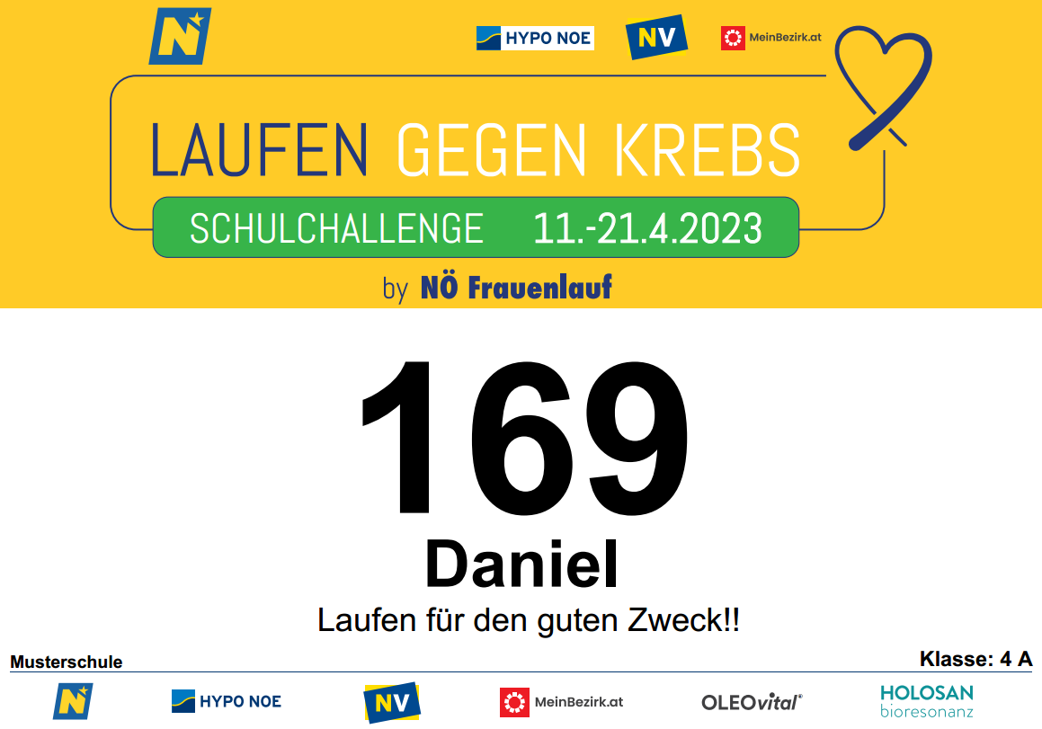

An dieser Stelle auf der Startnummer wird der optionale Text angedruckt, der in der Anmeldeliste in Spalte F eingegeben werden kann!

